详情+轮播图
小程序 | 文字 | 图片需求
首页 Banner 图 | 主标题（大字）：超级618 年中盛典 狂撒代金券 下单即赠 90 枚可生食富硒鸡蛋 | 民族颂+鸡蛋（券） 活动感
轮播图 | 图1： 宜宾五粮液股份有限公司 春夏秋冬民族颂 超1500000+瓶销量见证 送可生食富硒鸡蛋 共90枚 建议零售价：5940元 618惊爆价（券后到手）：899元 618狂欢，仅限今天 下单即赠 90 枚可生食富硒鸡蛋 + 中国五岳名山书画套装(复刻版) |  | 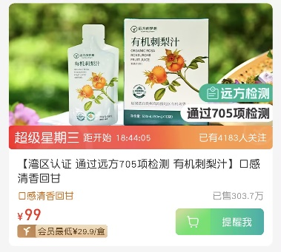 |  | 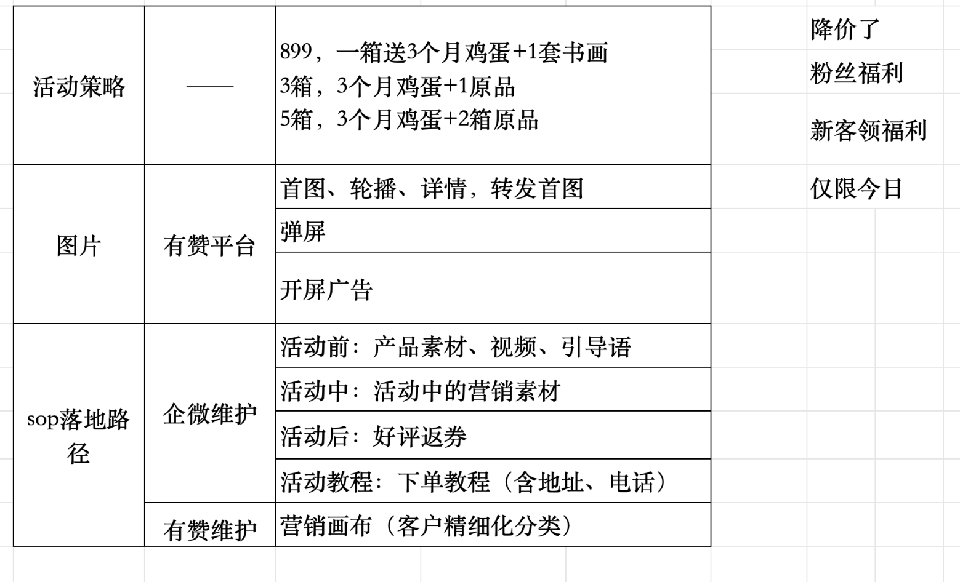
 | 大字：新鲜又安全 优选好蛋，农场直发 只发48h鲜蛋 硒含量高达35ug 可生食富硒鸡蛋 1箱30枚共90枚 | 原本有图片修改 右上角加上这个两个认证商标 | 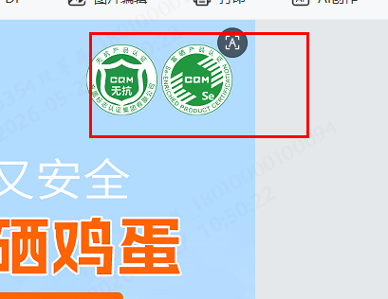 | 超级618 距开始20:10:06
 | 今日下单立即送 《中国五岳名山书画套装) 杨新顺(复刻版) | 画作图片+礼筒
 | 超 1500000 + 瓶销量见证 68000 + 消费者订购爆款 大众说好，才是真的好 | 好评图片，原本有，需要修改字
 | 懂酒的人，更懂犒劳自己 —— | 场景图，原本有
详情页 | 618年中盛典·巅峰巨献 宜宾五粮液股份有限公司 春夏秋冬民族颂500ml*6 图片 立减99元，尊享899元/箱
 | 大字：现在下单立即领取 90枚可生食富硒鸡蛋卡 可生食富硒鸡蛋 +图片 1箱30枚共90枚
 | 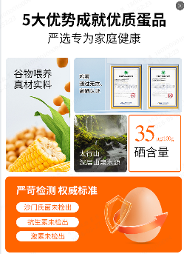 | 原图
 | 只发48h鲜蛋 每一枚都有“身份证号” 比别人领先一步 | 新鲜的蛋液，有个分图上面是鸡蛋的日期
 | 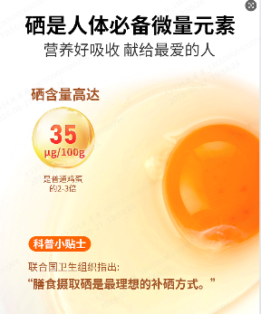 | 原图
 | 鸡蛋领取规则（原本有） | 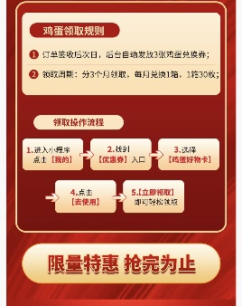
 | 仅限今日，下单立即送 《中国五岳名山书画套装) 杨新顺(复刻版) | 5幅产品图片
 | 国风礼筒 礼赠有格调，体面更省心 | 包装图
 | 民族颂详情页

转发图+弹屏
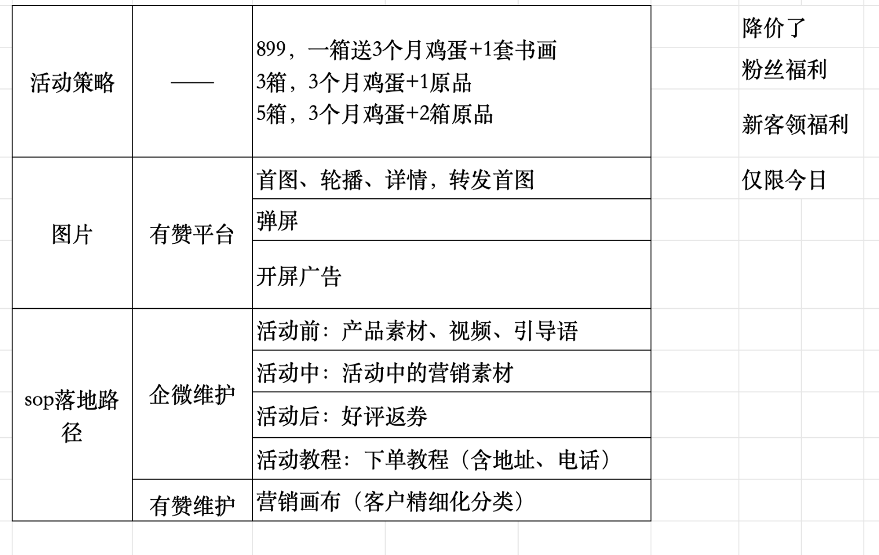
转发图 | 主标题（大字）：万茗堂超级618 年中盛典 仅限今日，下单即赠 30 枚可生食富硒鸡蛋和中国五岳名山书画套装(复刻版)
弹屏图 | 万茗堂超级618 年中盛典 下单即赠 30 枚可生食富硒鸡蛋和中国五岳名山书画套装(复刻版)

